Yeni Filmler
YENİ FİLMLER
2026-08-07

FİLM | TÜR | YÖNETMEN | OYUNCULAR | KONUSU | GÖRSEL
Hayvan Çiftliği | Macera, Komedi, Animasyon | Andy Serkis |  | Özgürlük hayaliyle ayaklanan hayvanların, kendi çiftliklerinde yeni bir düzen kurma mücadelesini konu alıyor. Eşitlik ve özgürlük umuduyla başlayan isyan, zamanla yeni bir düzene ve beklenmedik sonuçlara evrilir. | 
Ziyaretçiler: Hesaplaşma | Korku | Renny Harlin | Madelaine Petsch , Hannah Galway, Ema Horvath | Serinin üçüncü ve final filminde; Maya'nın , onu hayatının kabusuna sürükleyen maskeli katillerle son kez yüzleşmesini anlatıyor. | 
Keloğlan ve Hayvan Dostları | Animasyon | Buğra Kekik |  | Film, Balkabağı Festivali sırasında gökten düşen gizemli bir yıldız çocuğun peşindeki kötü güçlere karşı Keloğlan ve hayvan dostlarının verdiği mücadeleyi konu almaktadır. | 
Karanlıktan Gelen | Korku, Gerilim, Dram | Hanna Bergholm | Seidi Haarla , Rupert Grint , Pamela Tola | Kusursuz bir aile kurma hayaliyle Saga ve İngiliz eşi Jon , Saga’nın çocukluğunun büyük bir bölümünü geçirdiği, Finlandiya ormanlarının derinliklerindeki ıssız eve taşınır. Ancak bebekleri doğar doğmaz, çevresindekilerin tüm telkinlerine rağmen Saga , oğlunda korkunç bir terslik olduğunu hisseder. Evlilikleri çatırdamaya başlarken Jon , eşine destek olmaya çalışır; fakat yeni doğanlarıyla ilgili dehşet verici gerçeği yalnızca Saga sezmektedir. | 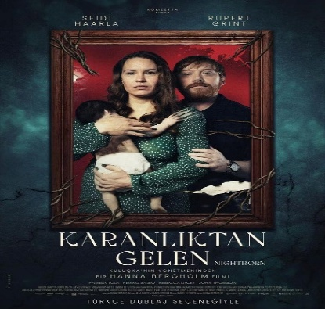
Kozalak Devri | Komedi | Özcan Başoğul | İzzet Başoğul , Özcan Başoğul , Rıdvan Kevrek | Film, köklü bir siyasi geçmişe sahip bir aileden geldiği yalanını uyduran İzzet'in, belediye başkanlığı hayaliyle yola çıkıp köy muhtarlığı seçimlerinde yaşadığı olayları konu almaktadır. | 
Şeytandan Satılık | Korku | Melissa LaMartina | Helenmary Ball, Julian Ball, Emily Classen | On yıldır Amerika'nın dört bir yanında perili evleri alıp satan Susan Price , hem başarılı bir emlakçı hem de sertifikalı bir şeytan çıkarıcı. Mesleğindeki asıl uzmanlığı, satışa çıkan ama kimsenin elinden çıkaramadığı "lanetli" evleri temizleyip müşterilere satmak. Yıllar boyunca sayısız ruhu evlerinden "tahliye eden" Susan, artık kendi hayalindeki evi bulma peşinde. | 

